Exercice 1
Compléter la facture de droite à partir du tableau de gauche
L'objectif est de savoir insérer les formules
 | remise (%)
 | Escompte (%)
 | TVA (%)

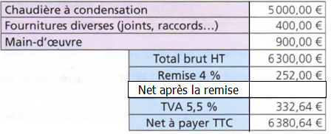
Chaudière à condensation
Fournitures diverses(joints, raccords , , , )
Main-d'œuvre
Total brut HT
Remise
Net après la remise
TVA
Net à payer TTC

Exercice 2
 | remise (%)
 | Escompte (%)
 | TVA (%)

Produit | Quantité (kg) | Prix au kg (€) | Mantant HT €)
Pommes |  |  | 0.00
Asperges |  |  | 0
Bananes |  |  | 0.00
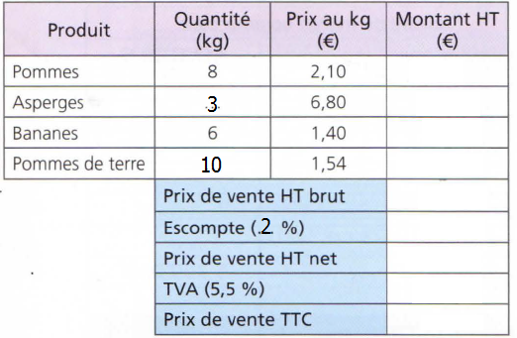
Pomme de terre |  |  | 0.00
 |  |  | 0.00
 | Prix de vente HT brut |  | 0.00
 |  | Escompte | 0
 | Prix de vente HT net |  | 0
 |  | TVA | 0.00
 | Prix de vente TTC |  | 0.00

Exercice 4
Produit | Quantité (bouteilles) | Prix unitaire (€) | Mantant HT €)
Jus de pommes |  |  | 0.00 | Produit | Quantité (bouteilles) | Prix unitaire (€)
Jus d'oranges |  |  | 0 | Jus de pommes | 13 | 1.40
Jus de poires |  |  | 0.00 | Jus d'oranges | 200 | 1.35
Jus de raisins |  |  | 0.00 | Jus de poires | 20 | 1.55
 |  |  | 0.00 | Jus de raisins | 100 | 1.7
 | Prix de vente HT brut |  | 0.00
 | Frais de livraison
 | Prix de vente HT net |  | 0.00 | Tva | 10.50%
 | TVA |  | #REF!
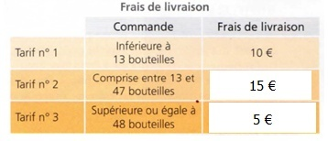
 | Prix de vente TTC |  | #REF!

